Vitesse_fonction_couple
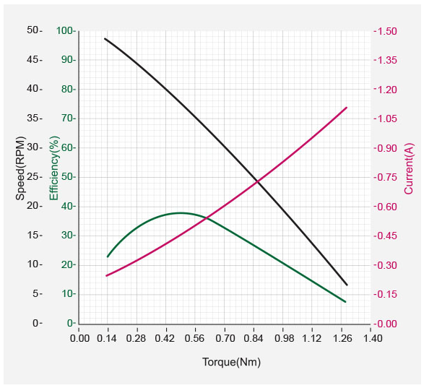
 |  | Petite Molette |  | Grande Molette
 |  | Pignon | 20 | Pignon | 32
 |  | Roue dentée | 30 | Roue dentée | 58
 |  | Rapport externe | 1.5 | Rapport externe | 1.8125
 |  | Couple moteur requis Mesuré | 0.72 | Couple moteur requis Mesuré | 1.54
 |  |  | 0 |  | 0
 |  | Rendement engrenage | 0.85 | Rendement engrenage | 0.82
 |  | Facteur sécurité | 1.5 | Facteur sécurité | 1.2

 |  | Couple cible | 0.84 | Couple cible | 1.25

 |  | Vitesse Graph RPM | 13 | Vitesse Graph RPM | 7
 |  | Vitesse réel RPM | 8.67 | Vitesse réel RPM | 3.86

 |  | Profil Velocity RPM | 0.229 | Profil Velocity RPM | 0.229
 |  | Valeur comprise entre 0 et 100 | 56 | Valeur comprise entre 0 et 100 | 30

 |  | Valeur fixe |  | Faire des degres par seconde | i
 |  | Valeur calculé |  | Faire angle molette mesure
 |  |  |  | Voir zone morte pour acceler dans cette zone
 |  |  |  | Quantifer par rapport à l'angle par rapport avec la forme de l'endoscope
Profil acceleration |  |  |  | Voir changement de feeling dans les zones mortes
Temps accélération | 1 |  |  | Vendredi 22 à 10h
1 unité rev/min² | 214.577
Profil | 1.96

Angle_molette
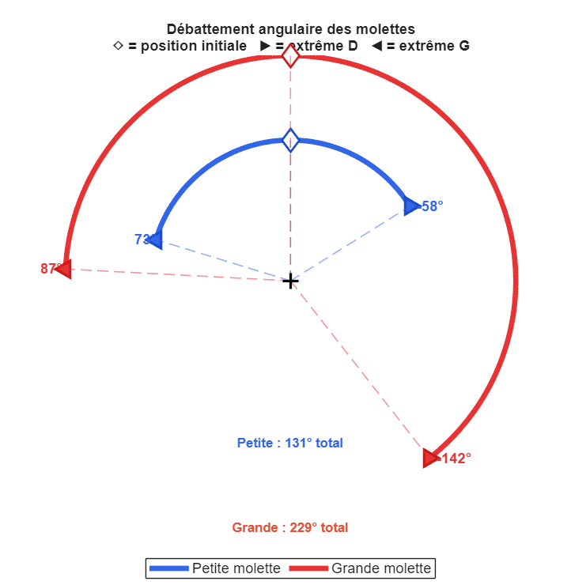
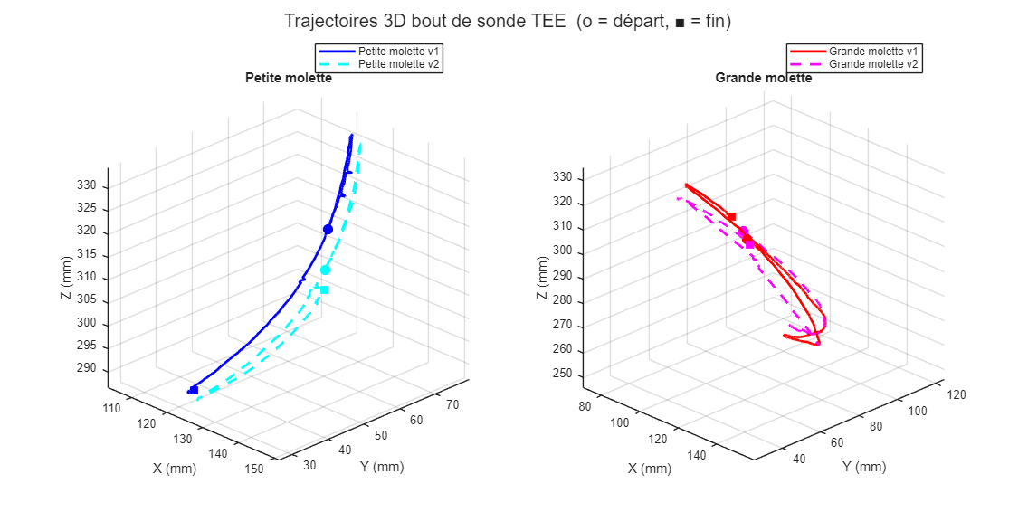
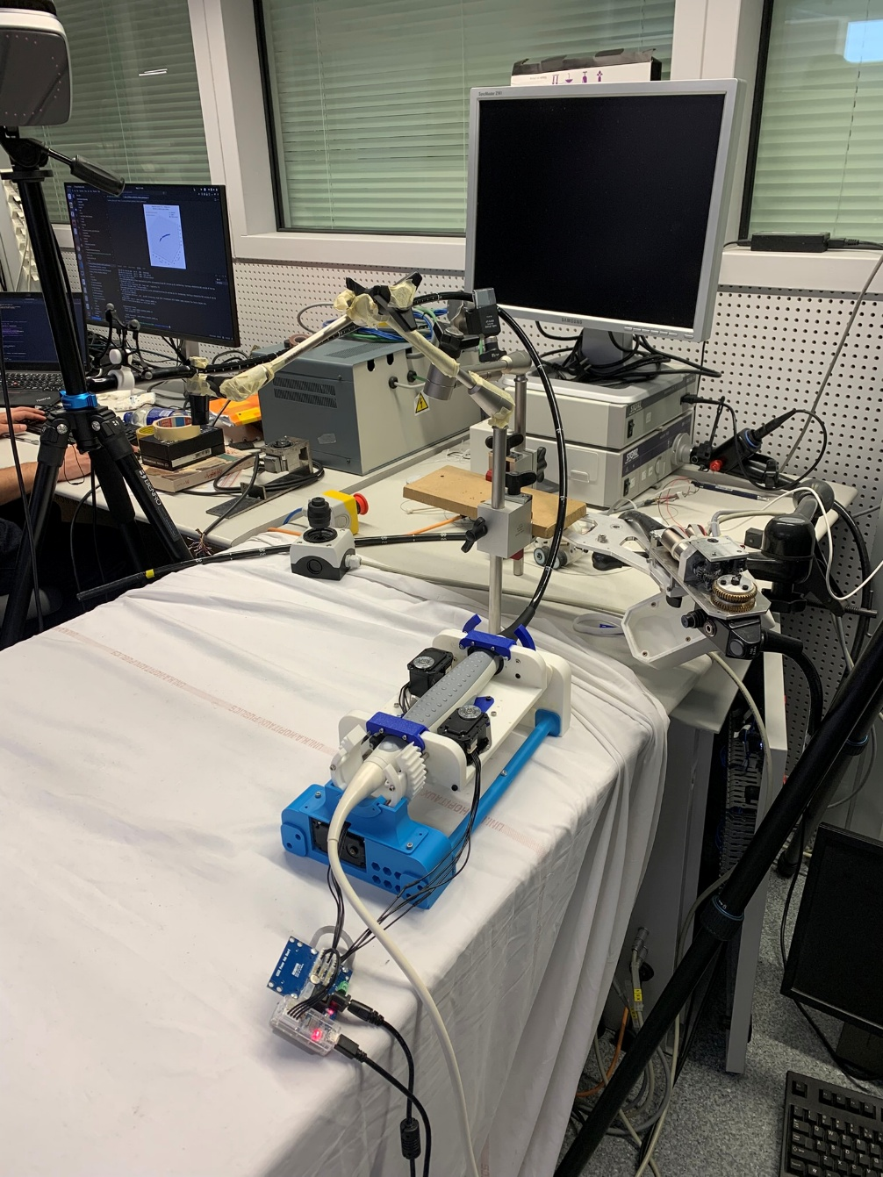
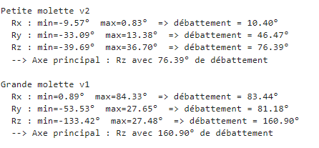
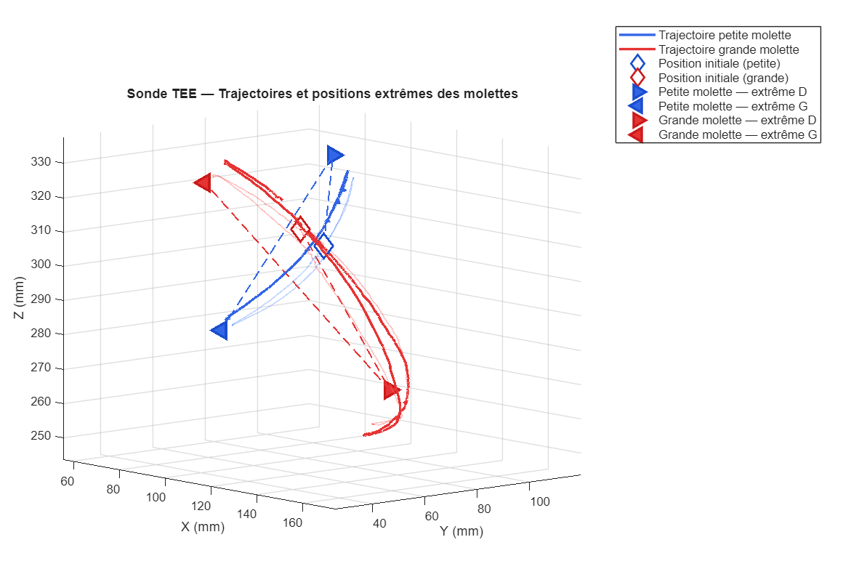
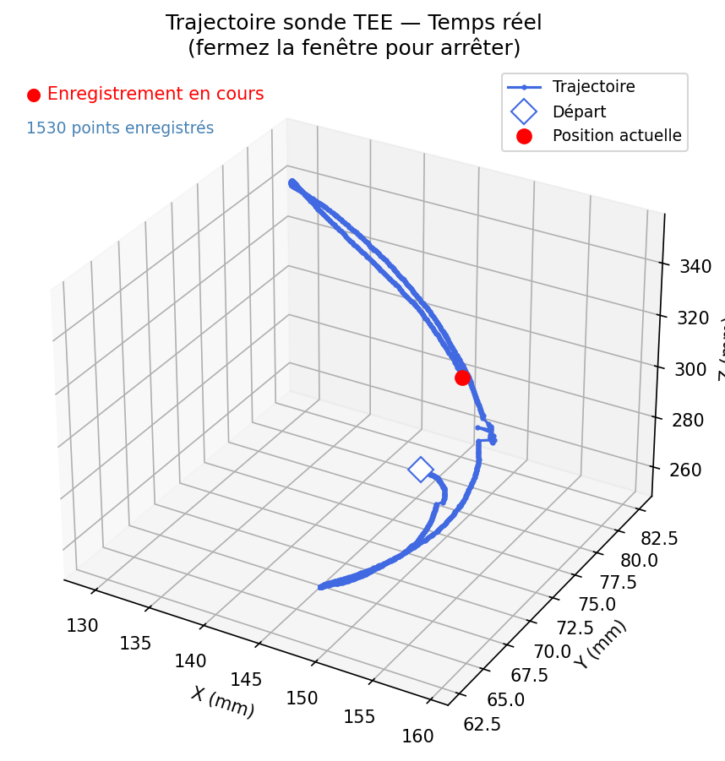
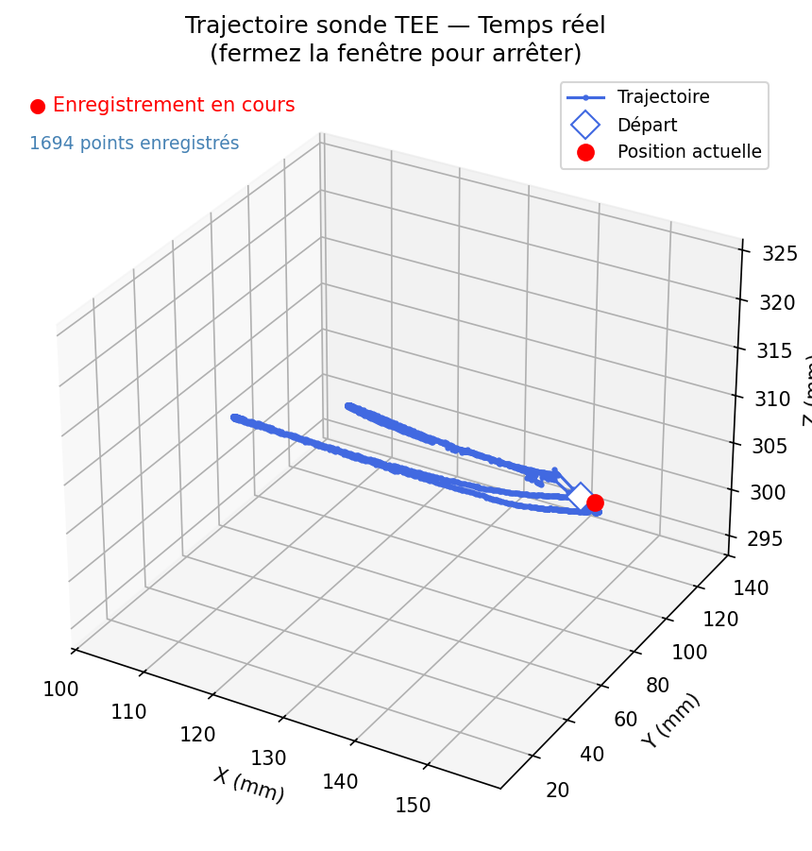
Petite Molette |  | Grande Molette
 | Angle °
Angle MAX Droite | 58 | Angle MAX Droite | 142
Angle MAX Gauche | 73 | Angle MAX Gauche | 87

Zone_morte
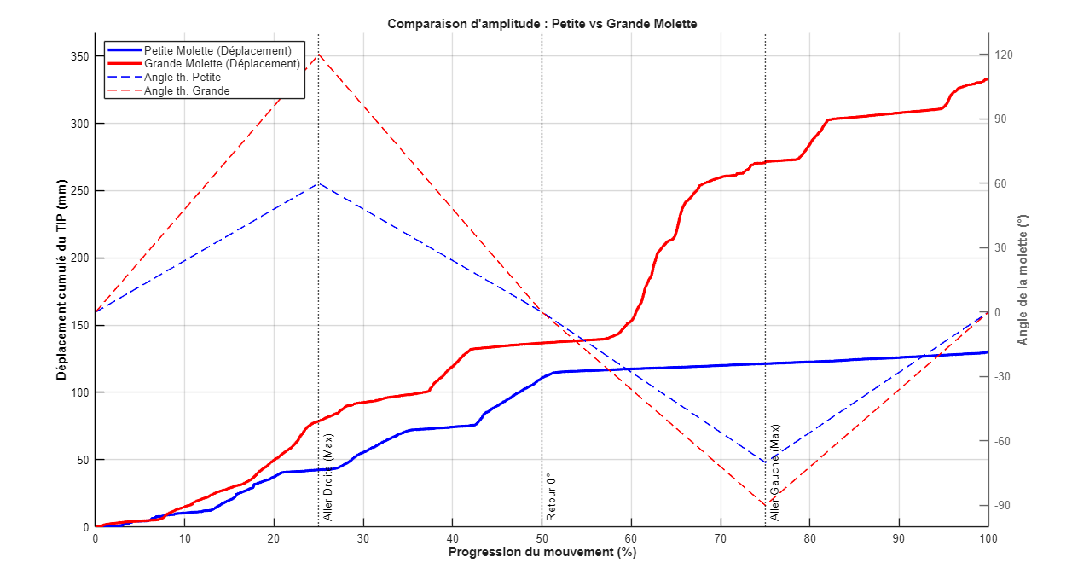
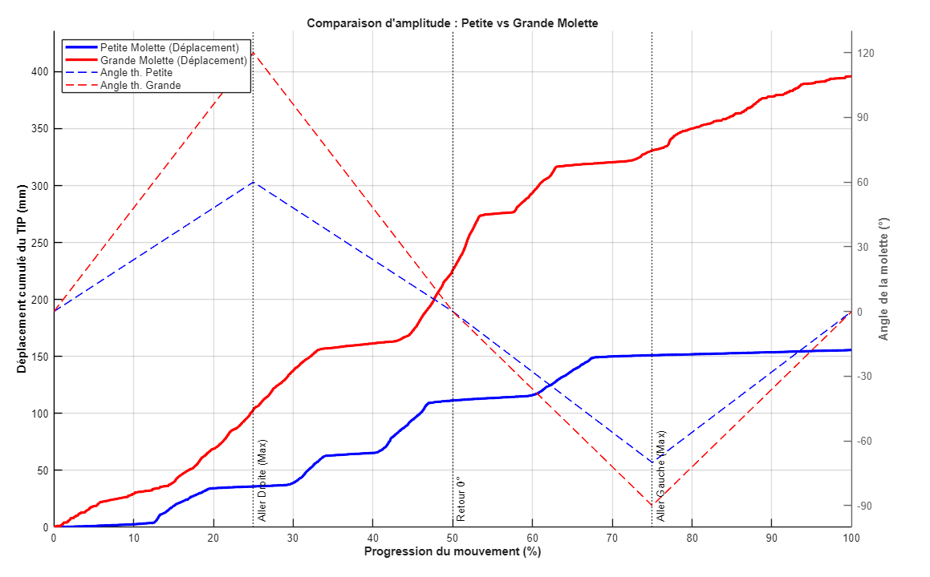
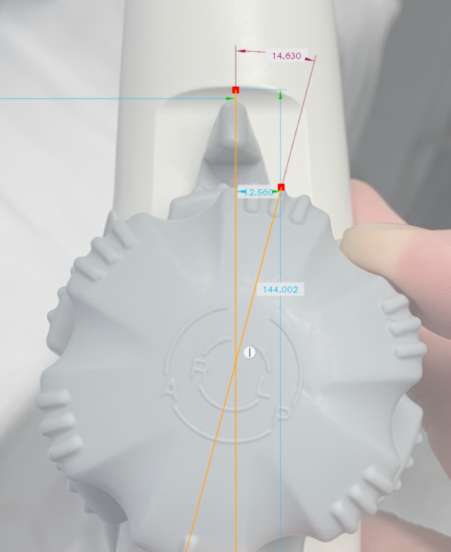
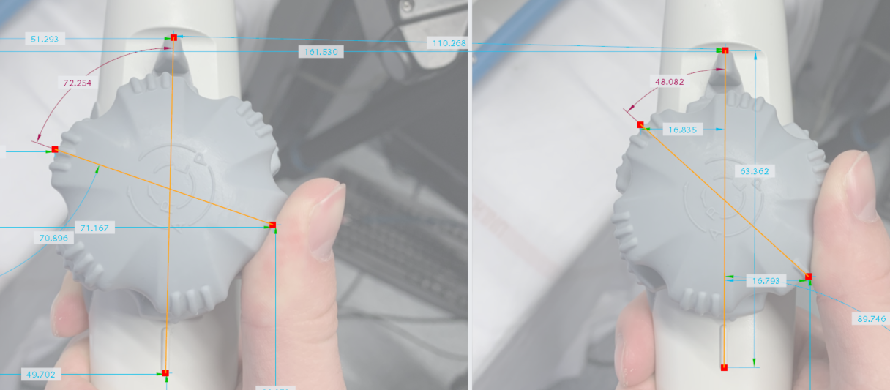
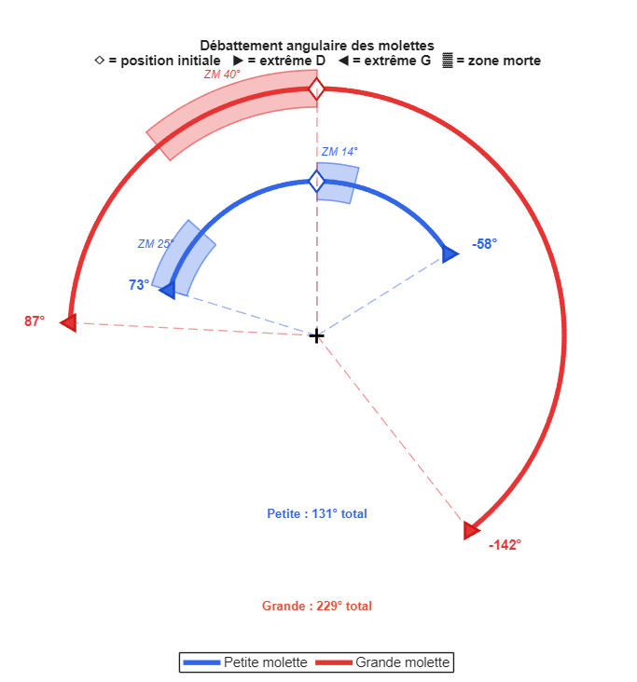

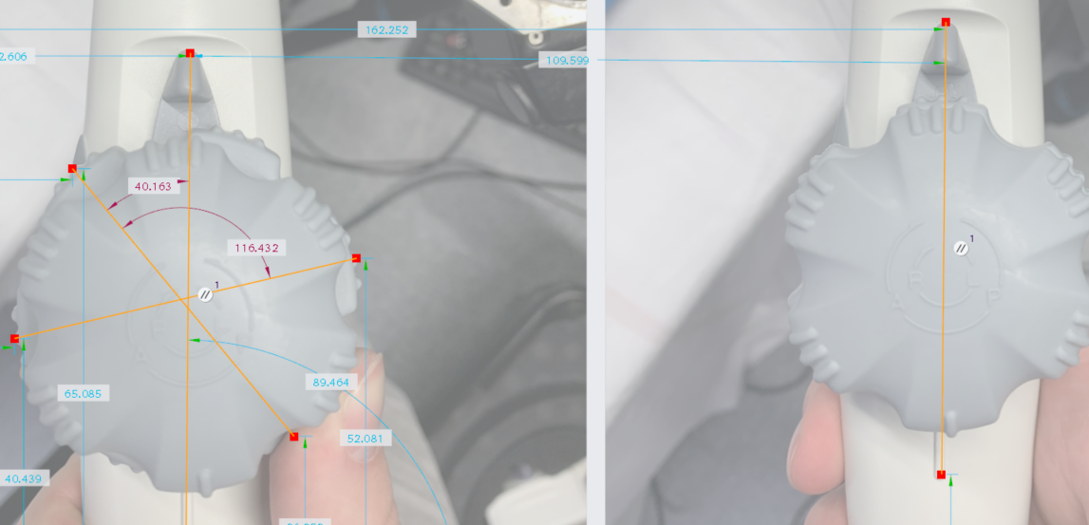

Zone morte
Petite molette | 14° | Sur la droite
 | 72-48° | Sur la gauche

Grande molette | 40° | Sur la gauche

